Risque global
Risque global

La cote de risque globale est déterminée à l’aide de la cote de risque et la cote liée aux mesures d’atténuation, conformément à la matrice d’évaluation des risques présentée ci-après.

I. Cote de risque globale

Très faible |  | Le risque global de transmission et de nouvelle propagation du coronavirus associé au match est considéré comme très faible.

Cote de risque | 0

Cote liée aux mesures d’atténuation | 0

II. Matrice de détermination du risque et des mesures d’atténuation
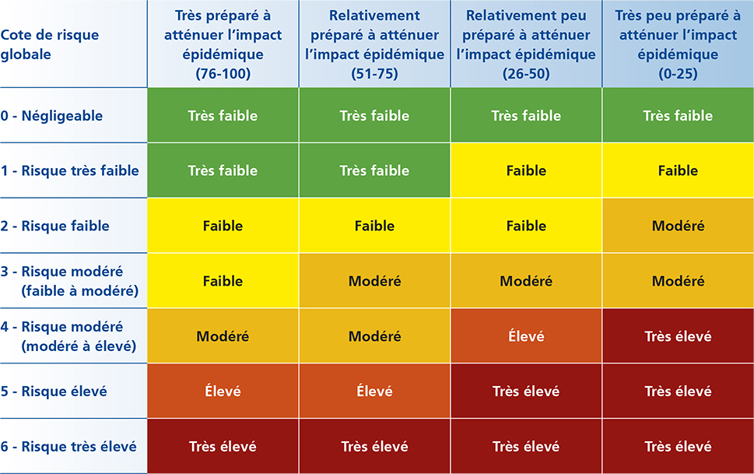

Retour

